Hoja1
Actividad #1: Identifique la estructura de la interfaz de Microsoft Excel.
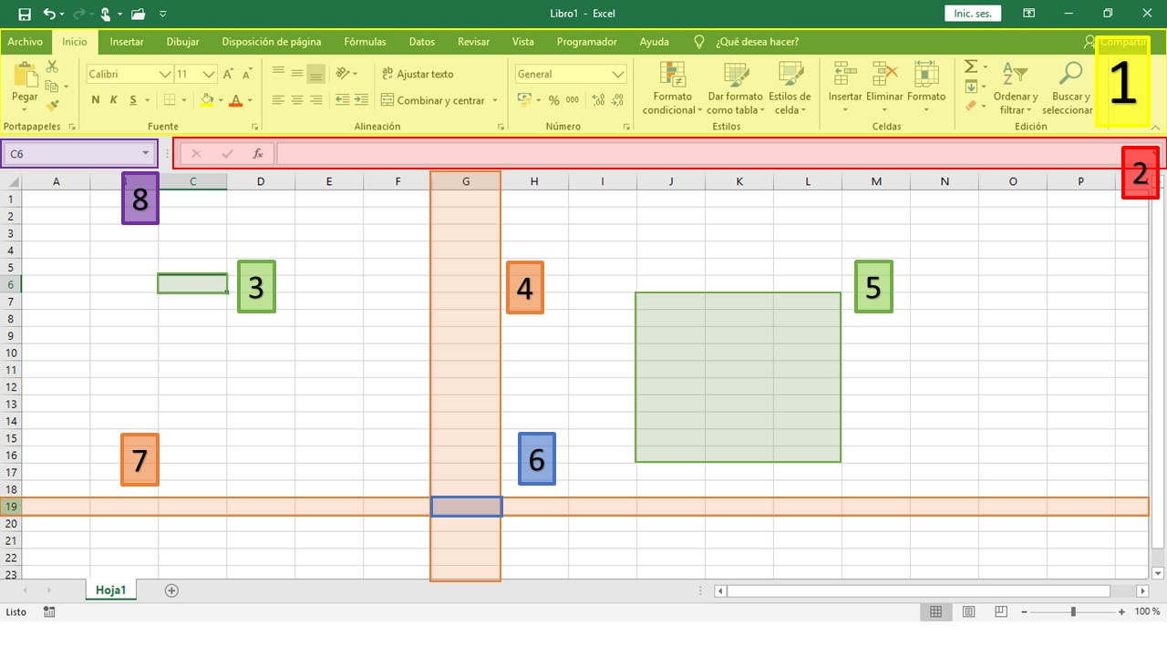

Instrucciones: Identifique cada componente de la imagen anterior. Seleccione la respuesta correcta.

1 | Cinta de Herramientas | 2 | Barra de datos | 3 | Cuadro seleccionado

4 | Barra | 5 | Conjunto | 6 | Cuadro

7 | Ninguno | 8 | Barra de celdas

